Use_Case
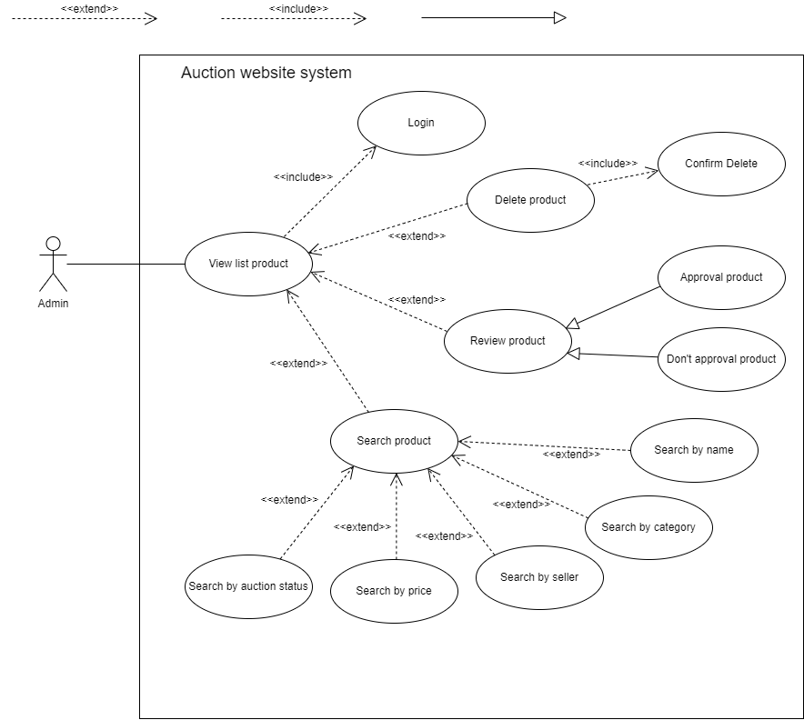
7.6.1.1 Quản lý sản phẩm – Danh sách và lọc
7.6.1.2 Quản lý sản phẩm – Duyệt sản phẩm

Class_Diagram
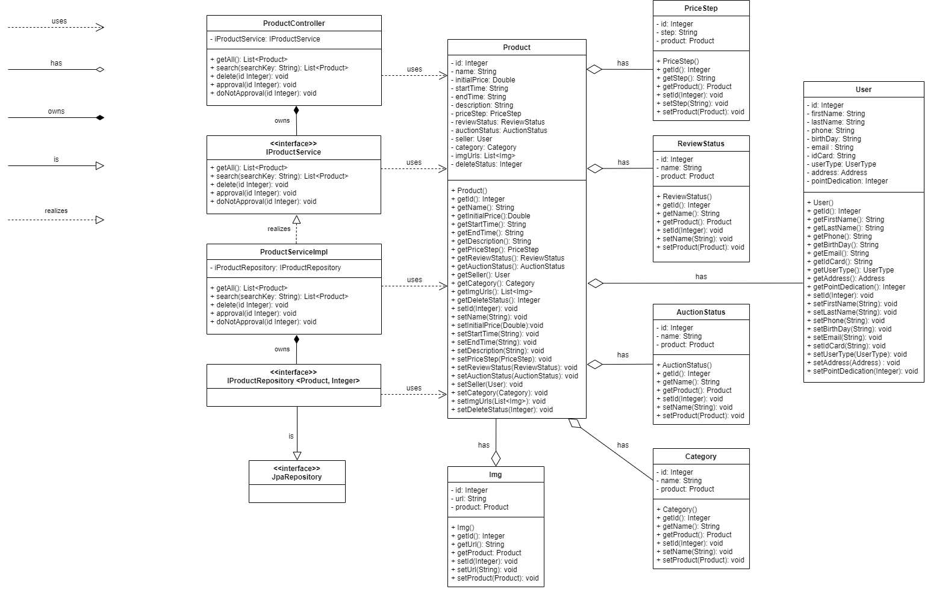
7.6.1.1 Quản lý sản phẩm – Danh sách và lọc
7.6.1.2 Quản lý sản phẩm – Duyệt sản phẩm

Sequence_Diagram
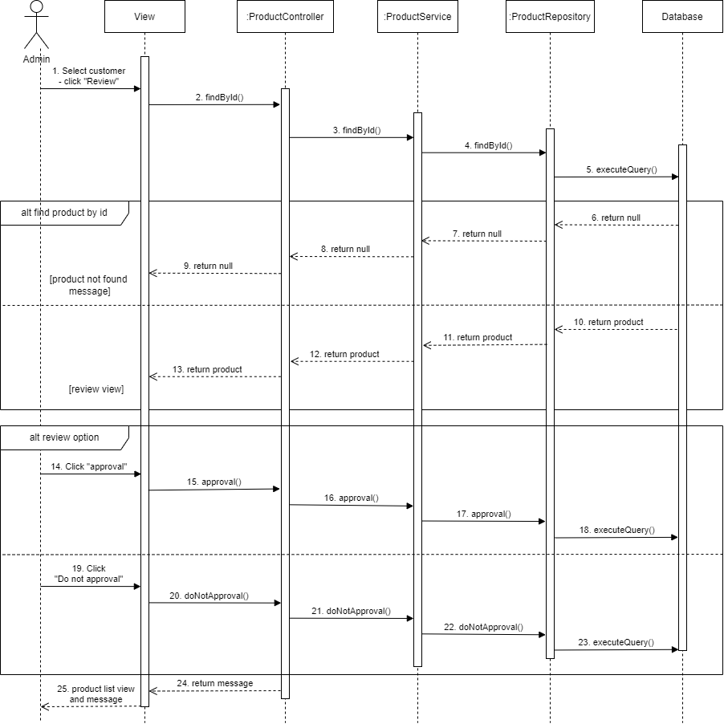
7.6.1.1 Quản lý sản phẩm – Danh sách và lọc
Chức năng: Danh sách

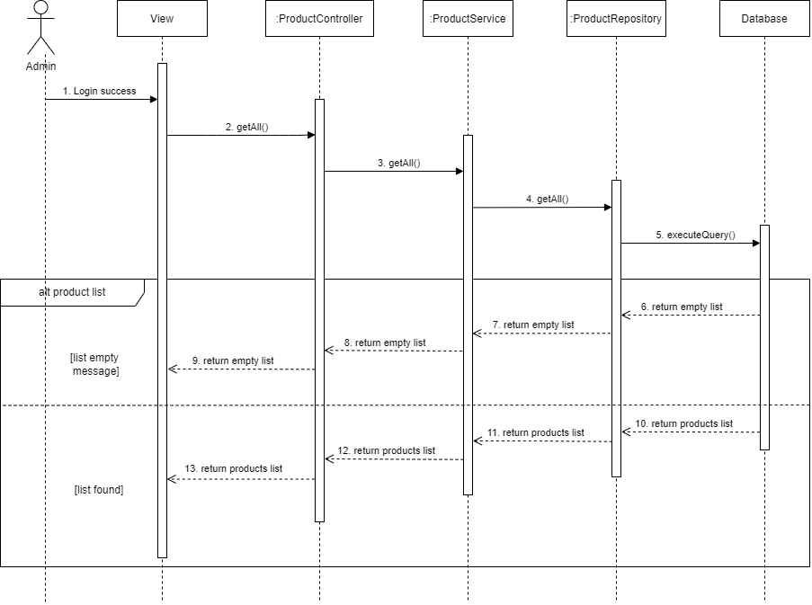

Chức năng: Xoá sản phẩm

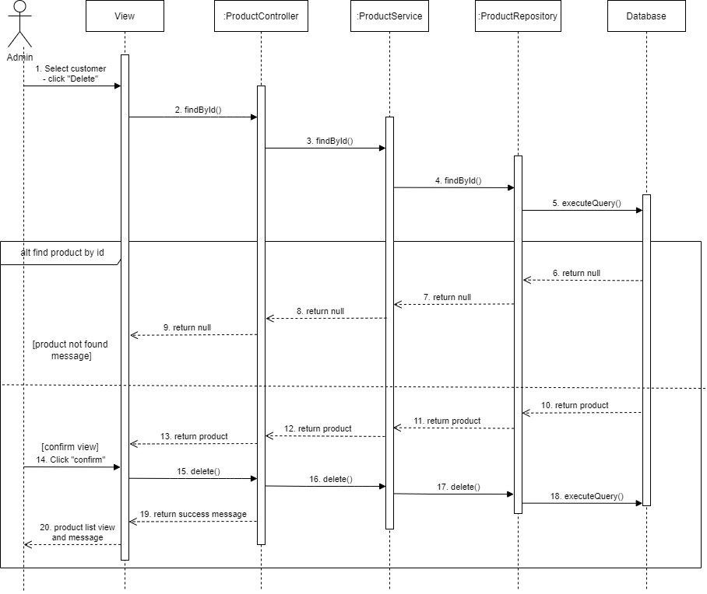

Chức năng: Tìm kiếm sản phẩm



7.6.1.2 Quản lý sản phẩm – Duyệt sản phẩm
Chức năng: Duyệt sản phẩm

